产品详情页
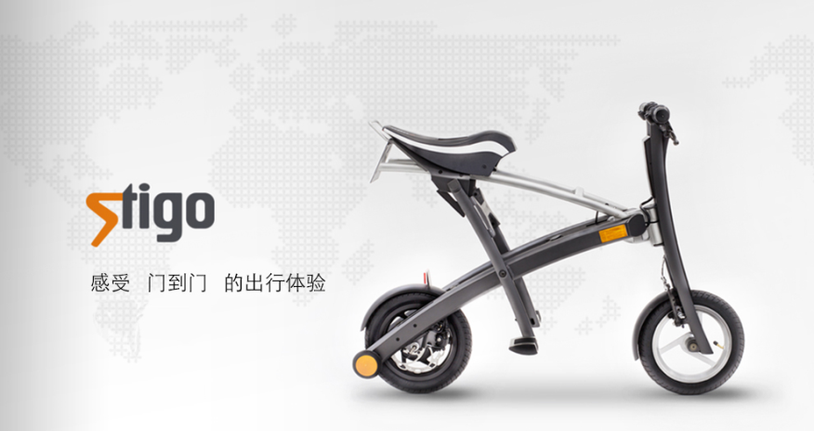
Stigo单车详情页
 | Stigo折叠电动车 获设计大奖

 | 欧洲进口 | 携带方便 | 智能锂电

 | 售价 | 4999/5999

 | 款式 | 标准版 | 高配版

 | 数量 | 1 | 直接购买

轮播图区

商品详情
14个产品介绍图依次往下排

